법인카드정산 신청
화면명 |  | 법인카드정산(신청화면) | 화면영문명 | ExpenseBizCard
화면URL |  | http://ekp.smiledev.net/eNovator/GSWF/WebPage/AccountInfo/AccountInfoWrite.aspx
진입경로 |  | 전자결재 > 결재문서작성 > 재무 > 법인카드정산
화면설명 |  | 법인카드정산을 신청 할 수 있는 화면

2
4
10
1
5
6
12
11
13
3
14
15
7
8
9
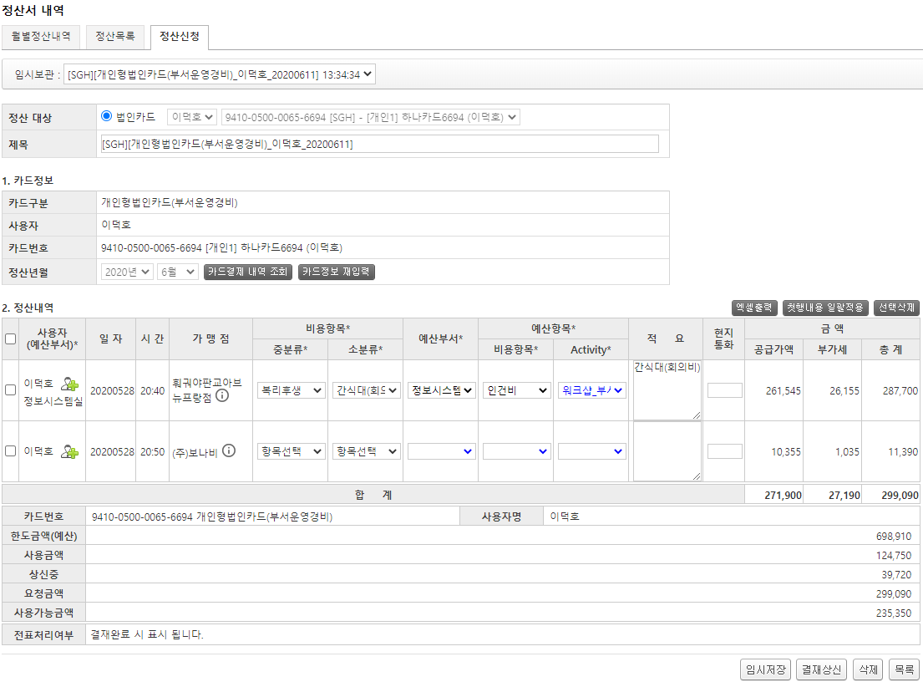 |  |  |  |  |  |  | 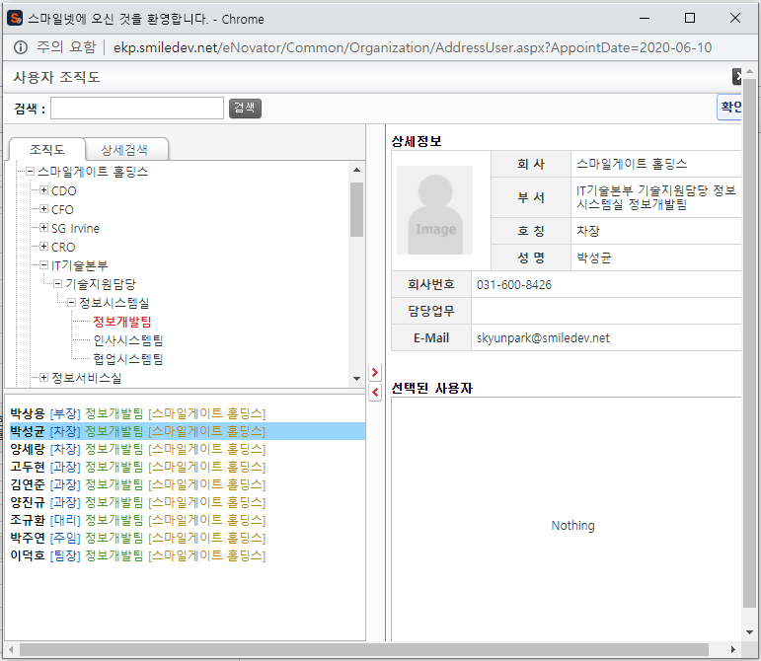 |  | 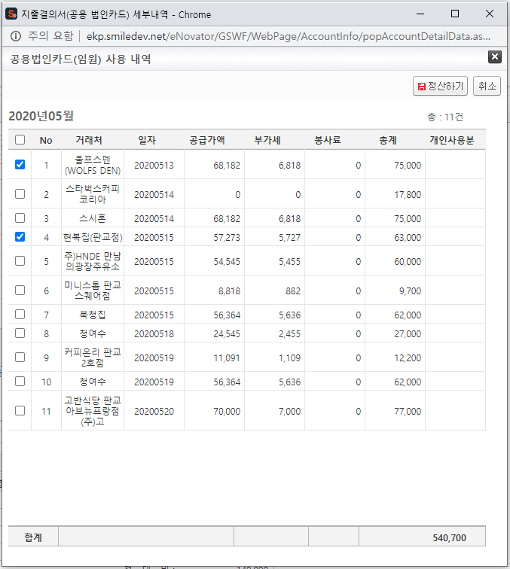
16
17
18
19
주요 기능정의
 | 기능명 | 기능설명 |  |  | 함수명
1 | 임시보관 | 임시저장으로 보관중인 문서를 선택 |  |  | fnChageTmpList
2 | 정산대상(사용자선택) | 법인카드 중 정산 대상인 사용자를 선택 |  |  | GetCardNumber
3 | 정산대상(카드선택) | 법인카드 중 정산 대상인 카드를 선택 |  |  | GetRemindPrice
4 | 정산년월 | 정산년월을 선택 |  |  | fnYYMMChange
5 | 카드결제 내역 조회 | 정산 대상으로 선택된 카드결제 내역 조회 버튼 - 팝업 발생 |  |  | GetAcctDetailData
6 | 카드정보 재입력 | 정산내역 리스트 초기화 버튼 |  |  | CardReset
7 | 엑셀출력 | 정산내역 리스트 엑셀 다운로드 버튼 |  |  | fnExportExcel
8 | 첫행내용 일괄적용 | 정산내역 리스트의 첫행 내용을 다른 행들에 적용하는 버튼 |  |  | fnSetDataByFirstRow
9 | 선택삭제 | 정산내역 리스트 중 선택된 행을 삭제하는 버튼 |  |  | fnDeleteRowAll
10 | 사용자변경 | 정산내역 리스트의 사용자 변경을 위한 조직도 선택창 활성 버튼 |  |  | _FORM_fnOpenAddressWindowNew
11 | 중분류 | 정산내역 리스트의 중분류 선택 |  |  | fnSelectChange
12 | 소분류 | 정산내역 리스트의 소분류 선택 |  |  | fnSelectChangeSub
13 | 예산부서 | 정산내역 리스트의 예산부서 선택 |  |  | fnSelectChangeBudgetDept
14 | 비용항목 | 정산내역 리스트의 비용항목 선택 |  |  | fnSelectChangeBudgetExpense
15 | Activity | 정산내역 리스트의 Activity 선택 |  |  | fnSelectChangeBudgetActivity
16 | 임시저장 | 작성 중인 문서 저장 |  |  | fnSaveClick
17 | 결재상신 | 필수 기입 및 선택항목 체크 후 결재상신 |  |  | fnDraftClick
18 | 삭제 | 작성 중인 문서 삭제 |  |  | fnDeleteClick
19 | 목록 | 정산목록으로 이동 |  |  | fnList
주요 메소드 정의
호출Controller |  | 메소드명 | 메소드 설명
1 | AccountInfo_Ajax.aspx | GetAcctInfoTempList | 임시저장 리스트 가져오기 |  |  | mode : SelectTempList | EKP_WORKFLOW | USP_ACCT_INFO_TEMPLIST_SELECT
16,17 |  | SetAcctInfoSave | 카드정보 저장 |  |  | mode : SaveAcctInfo | EKP_WORKFLOW | USP_ACCT_INFO_SAVE
 |  | SetAcctInfoDetailSave | 카드 정산내역 저장 |  |  | mode : SaveAcctInfoDetail | EKP_WORKFLOW | USP_ACCT_INFO_DETAIL_SAVE
17 |  | GetAcctInfoChkDetail | 카드 정산 중복내역 조회(상신 된 내역 조회) |  |  | mode : SelectAcctInfoChk | EKP_WORKFLOW | USP_ACCT_INFO_CHK_DETAIL
18 |  | SetAcctInfoDelete | 임시저장 삭제 |  |  | mode : DeleteAcctInfo | EKP_WORKFLOW | USP_ACCT_INFO_DELETE
13 | AssetsApply_Ajax.aspx | getBudgetDepartment | 예산부서 정보 가져오기 |  |  | mode : getBudgetDepartment | SGERPMA | USP_BUDGET_DEPT_SELECT
14 |  | getCostCenterActivity | 비용항목 정보 가져오기 (budgetType: "C") |  |  | mode : getCostCenterActivity Param : budgetType: "C" | SGERPMA | USP_BUDGET_DEPT_COSTITEM_ACTIVITY_SELECT
15 |  | getCostCenterActivity | Activity 정보 가져오기 (budgetType: "A") |  |  | mode : getCostCenterActivity Param : budgetType: "A" | SGERPMA | USP_BUDGET_DEPT_COSTITEM_ACTIVITY_SELECT
2 | GetLegacyData.aspx | GetExecutiveList | 사용자 정보 가져오기 |  |  | mode : GetExecutiveList | EKPETC | up_Executive_Get_List
3 |  | GetCardNumberAll | 법인카드 정보 가져오기 |  |  | mode : GetCardNumberAll | SGERP | SG_SDAIFCardALLQuery
11 |  | GetExpenseMajorCash | 중붕류 정보 가져오기 |  |  | mode : GetExpenseMajorCash | SGERP | SG_SARIFMajorCostAccQuery_WF
12 |  | GetExpenseCash | 소분류 정보 가져오기 |  |  | mode : GetExpenseCash | SGERP | SG_SARIFCostAccQuery_WF
추가사항(기타 사항을 자유롭게 기재)

카드결제 내역 조회 팝업
화면명 |  | 지출결의서 공용법인카드 사용내역 | 화면영문명 | popAccountDetailDataNew
화면URL |  | http://ekp.smiledev.net/eNovator/GSWF/WebPage/AccountInfo/popAccountDetailDataNew.aspx
진입경로 |  | 전자결재 > 결재문서작성 > 재무 > 법인카드정산 > 카드결제 내역 조회
화면설명 |  | 정산대상으로 선택 된 법인카드의 사용 내역

1
2
3
5
4
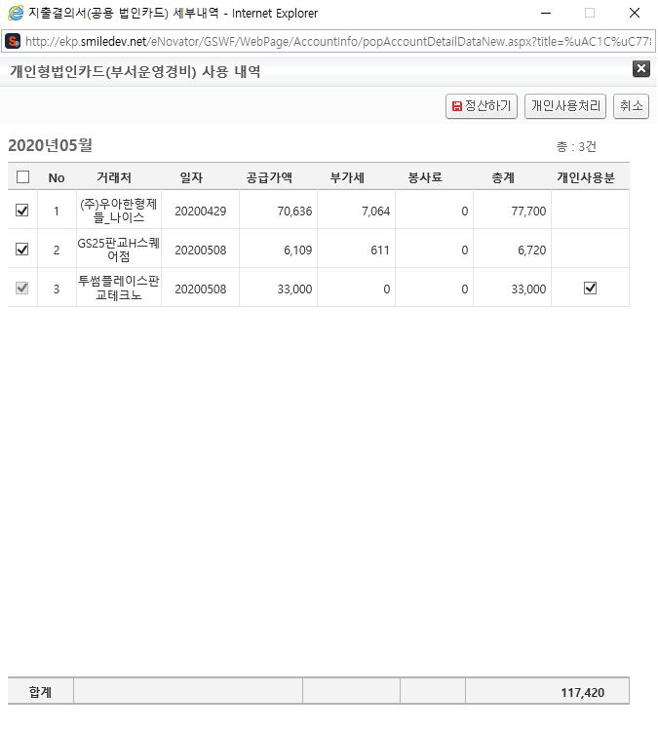
주요 기능정의
 | 기능명 | 기능설명 |  |  | 함수명
1 | 카드 사용내역 | 정산년월에 해당되는 카드사용 내역
2 | 정산하기 | 사용내역 리스트에서 선택 된 항목을 부모창 정산내역에 추가하는 버튼 |  |  | fnSave
3 | 개인사용처리 | 사용내역 리스트에서 선택 된 항목을 개인사용 처리하는 버튼 |  |  | fnUsePrivate
4 | 취소 | 팝업 닫기 버튼 |  |  | fnClose
5 | 개인사용분 | 개인사용처리 취소여부 체크박스 |  |  | fnChgDefine
주요 메소드 정의
호출Controller |  | 메소드명 | 메소드 설명
1 | popAccountDetailDataNew.aspx.cs | GetCardList | 카드 사용 내역 가져오기 |  |  | mode : GetCardList | SGERP | SG_SARIFFebCardChgQuery
2 | GetLegacyData.aspx | GetExpenseCash | 소분류 정보 가져오기 |  |  | mode : GetExpenseCash | SGERP | SG_SARIFCostAccQuery_WF
3, 5 | AccountInfo_Ajax.aspx | SetPrivateUse | 선택된 카드 사용내역 개인사용처리 |  |  | mode : SavePivateUse | SGERP | USP_ACCT_INFO_PRIVATE_USE_UPDATE
추가사항(기타 사항을 자유롭게 기재)
1. 개인사용처리 구분 값 - 함수명 : fnUsePrivate, fnChgDefine - IsDefine : 1(사용), 0(취소)

카드결제 내역 조회(임원) 팝업
화면명 |  | 지출결의서 공용법인카드(임원) 사용내역 | 화면영문명 | popAccountDetailData
화면URL |  | http://ekp.smiledev.net/eNovator/GSWF/WebPage/AccountInfo/popAccountDetailData.aspx
진입경로 |  | 전자결재 > 결재문서작성 > 재무 > 법인카드정산 > 카드결제 내역 조회
화면설명 |  | 정산대상으로 선택 된 법인카드의 사용 내역

1
2
3
주요 기능정의
 | 기능명 | 기능설명 |  |  | 함수명
1 | 카드 사용내역 | 정산년월에 해당되는 카드사용 내역
2 | 정산하기 | 사용내역 리스트에서 선택 된 항목을 부모창 정산내역에 추가하는 버튼 |  |  | fnSave
3 | 취소 | 팝업 닫기 버튼 |  |  | fnClose
주요 메소드 정의
호출Controller |  | 메소드명 | 메소드 설명
1 | popAccountDetailData.aspx.cs | GetCardList | 카드 사용 내역 가져오기 |  |  | mode : GetCardList | SGERP | SG_SARIFFebCardChgQuery
2 | GetLegacyData.aspx | GetExpenseCash | 소분류 정보 가져오기 |  |  | mode : GetExpenseCash | SGERP | SG_SARIFCostAccQuery_WF
추가사항(기타 사항을 자유롭게 기재)
1. 개인사용처리 기능 사용하지 않음

법인카드정산 결재상신
화면명 |  | 법인카드정산 결재상신 | 화면영문명 | (추가사항 참조)
화면URL |  | http://ekp.smiledev.net/Storage/GSWF/eNovForms/ko/(추가사항 참조)
진입경로 |  | 전자결재 > 결재문서작성 > 재무 > 법인카드정산 > (정산대상 카드에 따른)결재상신
화면설명 |  | 정산대상으로 설정된 법인카드에 따른 결재상신 화면

1
2
3
4
5
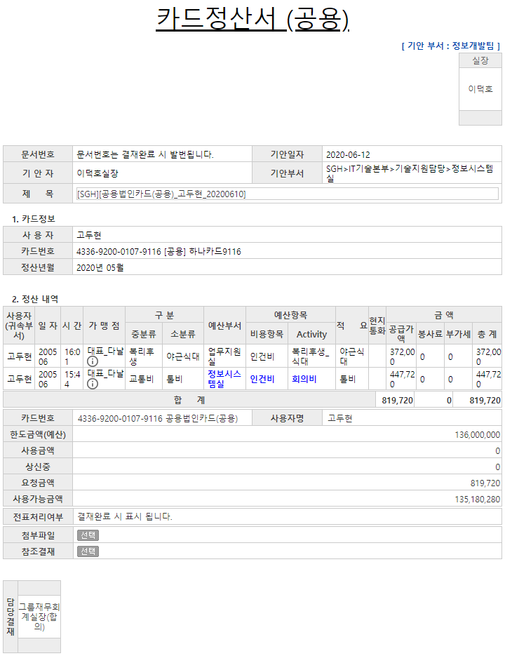 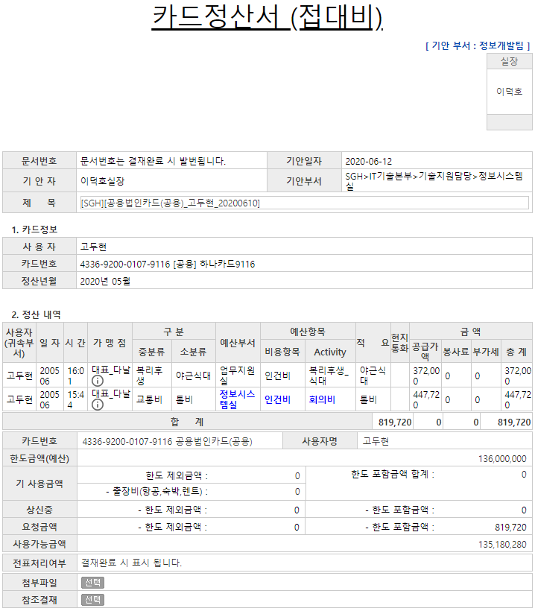 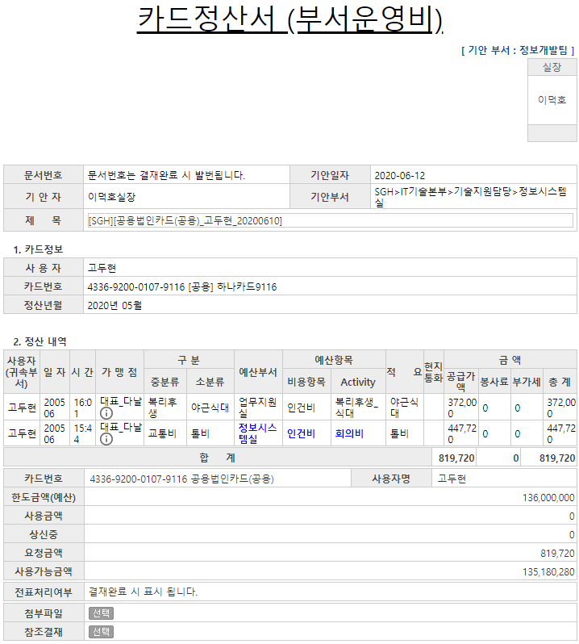 |  |  |  |  |  |  |  |  | 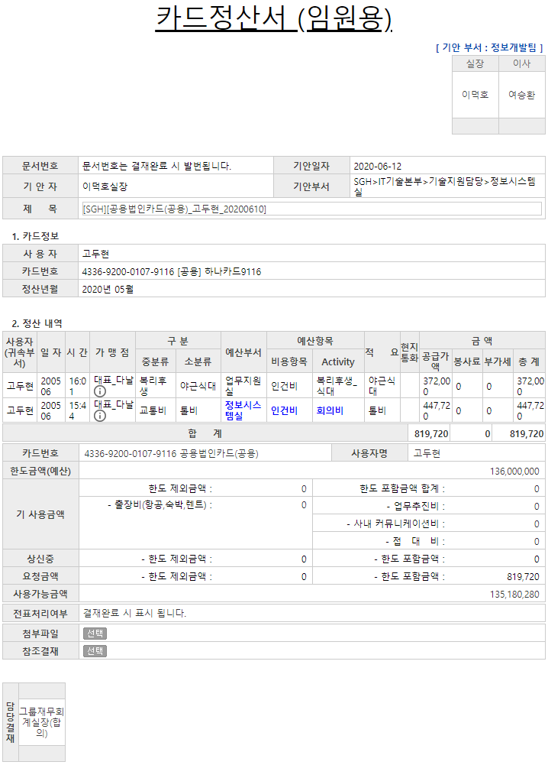 | 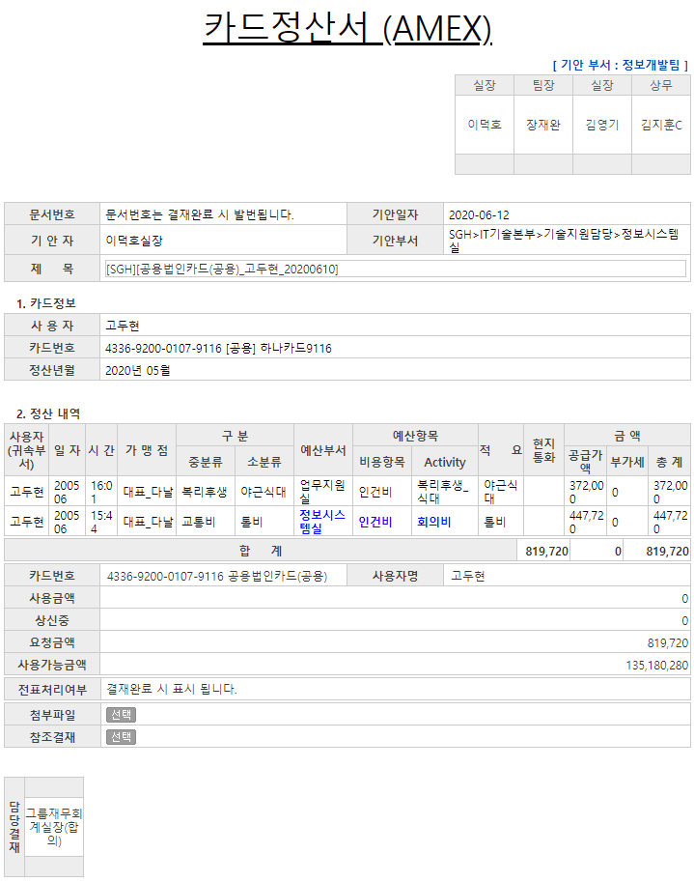
주요 기능정의
 | 기능명 | 기능설명 |  |  | 함수명
1 | 카드정산서(부서운영비) | 정산대상 카드가 부서운영비 일 경우 결재상신 화면
2 | 카드정산서(접대비) | 정산대상 카드가 접대비 일 경우 결재상신 화면
3 | 카드정산서(공용) | 정산대상 카드가 공용 일 경우 결재상신 화면
4 | 카드정산서(임원용) | 정산대상 카드가 임원용 일 경우 결재상신 화면
5 | 카드정산서(AMEX) | 정산대상 카드가 AMEX 일 경우 결재상신 화면
주요 메소드 정의
호출Controller |  | 메소드명 | 메소드 설명
1,2, 3,4, 5 | AccountInfo_Ajax.aspx | GetAcctInfoView | 카드 정보 가져오기 |  |  | mode : SelectAcctInfoView | EKP_WORKFLOW | USP_ACCT_INFO_VIEW_SELECT
 |  | GetAcctInfoDetailView | 카드 정산내역 가져오기 |  |  | mode : SelectAcctInfoDetailView | EKP_WORKFLOW | USP_ACCT_INFO_DETAIL_VIEW_SELECT
추가사항(기타 사항을 자유롭게 기재)
1. 양식디자인 과 지정양식(파일명)이 상이함 - 카드정산서 (공용) : 지출결의서(공용 법인카드) / ExpenseCommonBizCard_00x.htm - 카드정산서 (부서운영비) : 지출결의서(개인형 법인카드)-부서운영 / ExpensePBizCardDP_00x.htm - 카드정산서 (임원용) : 지출결의서(공용법인카드)-임원용 / ExpenseCBizCardIM_00x.htm - 카드정산서 (접대비) : 지출결의서(개인형 법인카드)-접대비 / ExpensePBizCardJD_00x.htm - 카드정산서 (AMEX) : 지출결의서(공용법인카드)-AMEX / ExpenseCBizCardAMEX_00x.htm 2. 양식파일 버전업 시 데이터 수정 필요 - [EKP_WORKFLOW].[dbo].[DEF_FORM_FILE_INFO] 테이블의 FILE_PATH 컬럼에 실제 파일명 업데이트 필요

